表紙
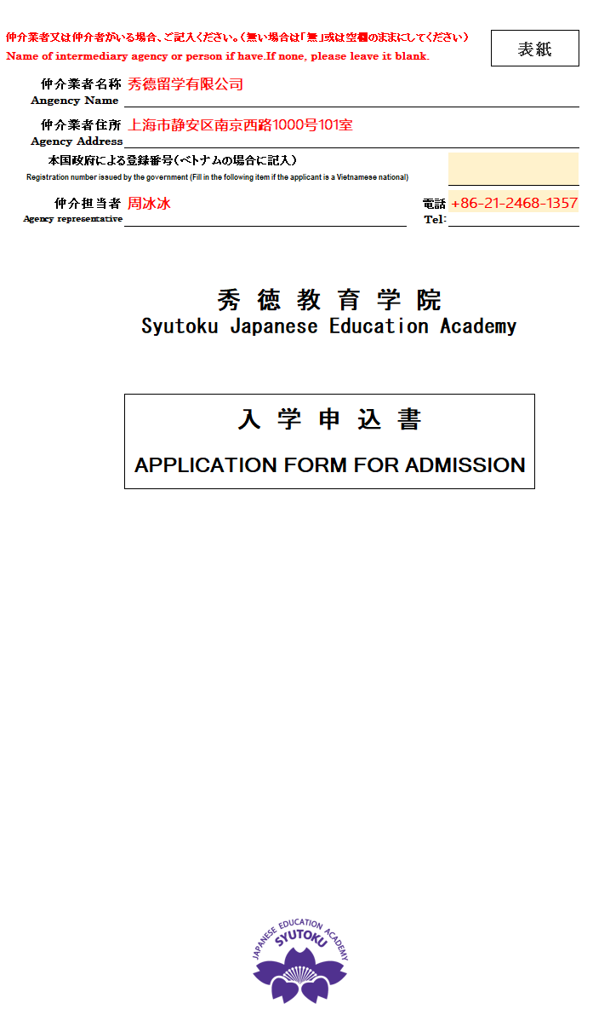
填写范例
仲介業者又は仲介者がいる場合、ご記入ください。（無い場合は「無」或は空欄のままにしてください） |  |  | 表紙
Name of intermediary agency or person if have.If none, please leave it blank.

仲介業者名称
Angency Name | 仲介業者(申請者ではなく)の名前を記入してください。Please fill in the name of the agency(not the applicant).

仲介業者住所
Agency Address | 仲介業者（申請者ではなく）の住所を記入してください。Please fill in the address of the agency(not the applicant).

本国政府による登録番号（ベトナムの場合に記入）
Registration number issued by the government (Fill in the following item if the applicant is a Vietnamese national)

仲介担当者 |  | 電話
Agency representative | 仲介担当者の名前を記入してください。Please fill in the name of the agency representive. | Tel:
 | 秀 徳 教 育 学 院 Syutoku Japanese Education Academy
 | 入 学 申 込 書
 | APPLICATION FORM FOR ADMISSION

 | 

入学願書
写真(Photo)
３ヶ月以内
within 3 months
3cm x 4cm
 | 注： |  |  | は入力項目です。Yellow highlighted cells are input fields. |  |  |  |  |  |  |  |  |  |  |  |  |  |  |  |  |  | 面接日Interview Date
 |  |  |  | は選択項目です。Green/Orange highlighted cells are selection fields.
SYUTOKU JAPANESE EDUCATION ACADEMY APPLICATION FORM
秀 徳 教 育 学 院 入 学 願 書

 |  | 出願者 |  |  | Applicant |  |  |  | フリガナ
 | 氏名 |  |  |  | 漢字 (CHINESE LETTERS) |  |  |  |  |  |  |  | ローマ字 (ROMAN LETTERS)
 | Name
 | 生年月日 |  |  |  |  |  |  |  | ( | Auto Fill-in |  | 歳) | 性別 |  |  |  |  | 配偶者の有無 |  |  |  |  |  | 職業
 | Date of birth |  |  |  | YYYY/MM/DD |  |  |  |  |  |  | Age | Sex |  |  |  |  | Marital Status |  |  |  |  |  | Occupation
 | 国籍 |  |  |  |  |  |  |  | 出生地 |  |  |  |  |  |  |  |  |  |  |  |  | E-mail
 | Nationality |  |  |  |  |  |  |  | Place of Birth
 | 本国現住所
 | Present address
 | 戸籍住所
 | Permanent address
 | 旅券番号 |  |  |  |  |  |  |  | 有効期限 |  |  |  |  |  |  |  |  | 過去出入国暦 |  |  |  |  |  | 回数 |  |  |  | 回
 | Passport No |  |  |  |  |  |  |  | Date of expiration |  |  |  | YYYY/MM/DD |  |  |  |  | Previous Visit To Japan |  |  |  |  |  | Visiting times |  |  |  | Times
 | 直近出入国歴 |  |  |  |  |  |  |  | から |  |  |  |  |  |  |  |  | 直近来日在留資格
 | The lated entery |  |  |  | YYYY/MM/DD |  |  |  | to |  |  |  | YYYY/MM/DD |  |  |  |  | The lated Visa Status
 | 過去の在留資格認定証交付申請歴 |  |  |  |  |  |  |  |  |  |  | 上記「有」を選択した場合、回数 |  |  |  |  |  |  |  |  |  |  | 回 | うち不交付回数 |  |  |  | 回
 | History of COE application |  |  |  |  |  |  |  |  |  |  | Fill in the times when the answer is ”Yes” |  |  |  |  |  |  |  |  |  |  | Times | Times of non-issuance |  |  |  | Times
 | 犯罪を理由とする処分を受けたこと |  |  |  |  |  |  |  |  |  |  | 上記「有」を選択した場合、内容
Criminal record in Japan/overseas including traffic violation |  |  |  |  |  |  |  |  |  |  |  | Fill in the details when the answer is ”Yes”
 | 退去強制又は出国命令による出国歴 |  |  |  |  |  |  |  |  |  |  | 在留資格認定証申請取下げ歴 |  |  |  |  |  |  |  |  |  |  | 在留資格認定証申請不交付歴 |  |  |  |  | 無(No)
 | Departure by deportation /departure order |  |  |  |  |  |  |  |  |  |  | History of COE application withdrawal |  |  |  |  |  |  |  |  |  |  | History of COE non-issuance
 | 志望コース |  |  |  | 1年6ケ月(1Year6Months) |  |  |  | 入学予定年月日 |  |  |  |  | 2026-10-01 |  |  |  |  | 上陸予定港 |  | 成田国際空港 |  |  | 滞在予定期間 |  |  | 1年6ケ月
 | Name of course |  |  |  |  |  |  |  | Date of entry |  |  |  |  |  |  |  |  |  | Port of entry |  |  |  |  | Intended length of stay

 |  | 在日親族 |  |  |  | Relatives Living in Japan |  |  |  |  |  |  |  |  |  | ([有]の場合、下記欄に記入してください。If yes, please fill in the following columns)
続柄 |  |  |  | 氏名 |  |  |  |  |  |  | 生年月日 |  |  |  | 国籍 |  |  | 同居有無 |  | 勤務先/学校名 |  |  |  |  |  | 在留カード番号
Relationship |  |  |  | Full name |  |  |  |  |  |  | Date of Birth |  |  |  | Nationality |  |  | Living together |  | Company/School name |  |  |  |  |  | Residence Card Number

 | 経費支弁者 |  |  |  |  | FINANCIAL SUPPORTER①
氏名 |  |  |  |  |  |  |  |  |  |  |  |  |  |  |  |  |  |  |  |  |  | 本人との関係
Full name |  |  |  |  |  |  |  |  |  |  |  |  |  |  |  |  |  |  |  |  |  | Relationship
現住所 |  |  |  |  |  |  |  |  |  |  |  |  |  |  |  |  |  |  |  |  |  | 職業
Present address |  |  |  |  |  |  |  |  |  |  |  |  |  |  |  |  |  |  |  |  |  | Occupation
戸籍住所 |  |  |  |  |  |  |  |  |  |  |  |  |  |  |  |  |  |  |  |  |  | 電話番号
Permanent address |  |  |  |  |  |  |  |  |  |  |  |  |  |  |  |  |  |  |  |  |  | Landline Phone
勤務先 |  |  |  |  |  |  |  |  |  |  |  |  |  |  |  |  |  |  |  |  |  | 勤務先電話
Company |  |  |  |  |  |  |  |  |  |  |  |  |  |  |  |  |  |  |  |  |  | Company Telephone
勤務先住所 |  |  |  |  |  |  |  |  |  |  |  |  |  |  |  |  |  |  |  |  |  | 年収円換算額 |  |  |  |  |  |  | 円
Company address |  |  |  |  |  |  |  |  |  |  |  |  |  |  |  |  |  |  |  |  |  | Annual income converted to yen |  |  |  |  |  |  | Yen
現地通貨 |  |  |  |  |  |  |  |  |  |  |  |  | 為替レート/円 |  |  |  |  |  |  |  |  | 年収額(現地通貨)
Local currency |  |  |  |  |  |  |  |  |  |  |  |  | Exchange rate |  |  |  |  |  |  |  |  | Annual income (local currency)

 | ※ | 査証申請予定地： |  |  |  |  | (Intended place to apply for visa)

 |  | 上記の通り相違ありません
 |  | I hereby declare the above statement is true and that I wrote the document by myself.

 |  |  | 記入日: |  |  |  |  | 年 |  |  | 月 |  |  |  | 日 |  |  | 申請者記名：
 |  |  | Date of Filling |  |  |  |  | Year |  |  | Month |  |  |  | Day |  | Applicant name

 |  |  |  |  |  |  |  |  |  |  |  |  |  |  |  |  |  |  |  |  | 秀 徳 教 育 学 院
 |  |  |  |  |  |  |  |  |  |  |  |  |  |  |  |  |  |  |  |  | Syutoku Japanese Education Academy
 |  |  |  |  |  |  |  |  |  |  |  |  |  |  |  |  |  |  |  |  |  |  |  |  | 2026.10版

